Búferlaflutningar
Búferlaflutningar milli landa
 | 2023 | 2024
Karlar | 8,574 | 9,161
Konur | 6,197 | 6,584

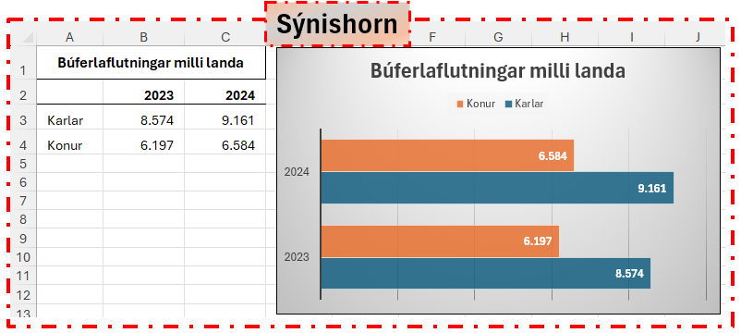

Heimild:
Hagstofa.is

